상품제안서
캘러웨이 워버드 4구세트 | 상품코드: S40050

 |  |  |  |  |  |  | 02-713-8555 | www.synergygift.co.kr
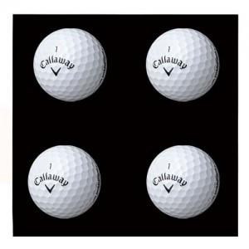

【상세/제작정보】

【인쇄/포장옵션】 | 풀칼라 / 포장지포장

【공급단가】 | 수량 | 30~ | 75~ | 100~ | 300~ | 500~
*VAT별도 | 단가 | 10,620원 | 10,450원 | 10,200원 | 9,940원 | 9,770원

【상품 URL】 | https://www.synergygift.co.kr:443/src/goods_detail.php?gdno=40050

